상품제안서
148x85 컬러점착메모지 | 상품코드: F24472

 |  |  |  |  |  |  | 02-412-0044 | www.easy1.co.kr
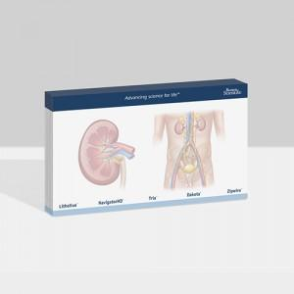

【상세/제작정보】 | 내지 단면 풀칼라인쇄

【인쇄/포장옵션】 | 풀칼라 / OPP(비닐)

【공급단가】 | 수량 | 1,000~ | 2,000~ | 3,000~ | 5,000~ | 10,000~
*VAT별도 | 20매 | 630원 | 600원 | 580원 | 560원 | 540원
 | 30매 | 740원 | 710원 | 680원 | 660원 | 630원
 | 50매 | 980원 | 940원 | 910원 | 870원 | 840원
 | 100매 | 1,540원 | 1,480원 | 1,430원 | 1,370원 | 1,320원

【상품 URL】 | https://easy1.co.kr:443/src/goods_detail.php?gdno=24472

